DTC_CASE
DTC | Error_text | Result
B110101 | Backup Battery Connection Abnormal
B110102 | Backup Battery High Temperature Abnormal
B110103 | Backup Battery Low Temperature Abnormal
B110104 | Backup Battery unhealthy
B110105 | Backup Battery Voltage Low
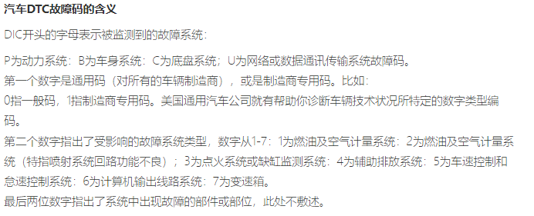
B110201 | GPS Antenna Malfunction - Short circuit to battery
B110202 | GPS Antenna Malfunction - Short circuit to ground
B110203 | GPS Antenna Malfunction - Open circuit
B110301 | 5G Main antenna Malfunction - Short circuit to battery
B110302 | 5G Main antenna Malfunction - Short circuit to ground
B110303 | 5G Main antenna Malfunction - Open circuit
B110401 | V2X antenna Malfunction- Short circuit to battery or Open circuit
B110402 | V2X antenna Malfunction - Short circuit to ground
B110501 | SOS KEY Malfunction - Short circuit to battery
B110502 | SOS KEY Malfunction - Short circuit to ground
B110503 | SOS KEY Malfunction - open circuit
B110601 | MIC Malfunction - Short circuit to battery
B110602 | MIC Malfunction - Short circuit to ground
B110603 | MIC Malfunction - open circuit
B110701 | AMP - Short circuit to battery
B110702 | AMP - Short circuit to ground
B110703 | AMP - open circuit
B110704 | AMP - other Error
B110801 | ACM airbag control module Connection Abnormal With SA
B110901 | Ethernet cable short Malfunction
B110902 | Ethernet cable open Malfunction
B110A01 | G-Sensor Malfunction
B110B01 | 4G/5G Network Malfunction
B110C01 | SIM Card status abnormal
B110D01 | SA MCU and NAD Communication Malfunction
B110D02 | SA SOC and NAD Communication Malfunction
B110E01 | SPI Internal Malfunction
B110E02 | SPI handshake Malfunction
B110F01 | WiFi Module Malfunction
B111000 | V2X stack or Network card error
U101F88 | CAN Bus Off
U310016 | Battery Voltage Low
U310017 | Battery Voltage High
U380587 | CAN communication Lost with BGW
U381587 | CAN communication Lost with ACM
U3F0187 | Ethernet communication Lost with BGW

